HashMap
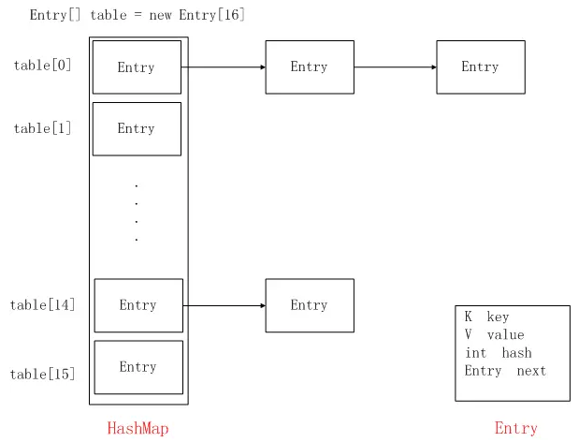
基本使用
 | HashMap很方便地为我们提供了key-value的形式存取数据，使用put方法存数据，get方法取数据。

定义
 | HashMap继承了Map接口，实现了Serializable等接口。

 | transient：transient型变量的值不包括在序列化的表示中
 | HashMap的数据是存在table数组中的，它是一个Entry数组，Entry是HashMap的一个静态内部类，看看它的定义。
 | Entry其实就是封装了key和value，也就是我们put方法参数的key和value会被封装成Entry，然后放到table这个Entry数组中
 | 但值得注意的是，它有一个类型为Entry的next，它是用于指向下一个Entry的引用，所以table中存储的是Entry的单向链表。

